使用说明
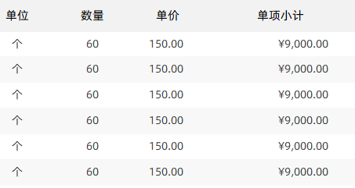
稻壳儿表格模板使用说明
（本页为说明页，用户使用模板时可删除本页内容）

01
基础操作指南
中文｜字体名称
汉仪中宋简
中文｜字体名称
阿里巴巴普惠体 2.0 55 Regular
02
字体说明
英文｜字体名称
阿里巴巴普惠体 2.0 55 Regular

· 如何撤销工作表保护？
1、选中对应工作表。
2、点击：「审阅---撤销工作表」保护。

· 如何增加行数？
1、选中最后一行，鼠标放在选中区域右下角。
2、当鼠标箭头变成黑色十字形时，点击鼠标左键下拉即可。

【说明】
模板中使用的字体仅限于个人学习、研究或欣赏目的使用，如需商用请您自行向版权方购买、获取商用版权。

· 如何使用表格？
1、点击表格顶部，输入采购方公司名称、电话、电邮、地址等信息。
2、点击主表，输入待询价货品的名称、品牌、规格、单位、数量等信息。
3、对方公司收到函件后，直接输入货品单价，以及交货期、保修期、运输方式等信息。
4、表格已内嵌公式，将自动计算合计总额。

03
素材说明
图片：
无
素材：
无

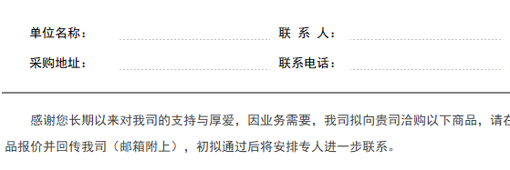

· 细节与亮点
1、表格内置公式，可快速生成询价函。
2、信息详尽，支持A4纸一键打印。

